E01
Experimento E01 | Corrida del Workflow Base

 | Iván |  |  |  |  | Francisco
Semillas | G415171 | G442879 | G575921 | G805271 | G965177 | 155621 | 538159 | 721439 | 721481 | 805451

Estimulos | G415171 | G442879 | G575921 | G805271 | G965177 | 155621 | 538159 | 721439 | 721481 | 805451 | Promedio
8000 | 55,167 | 55,697 | 56,747 | 53,997 | 54,967 | 54,067 | 55,317 | 55,287 | 56,767 | 57,537 | 55,555
8500 | 55,637 | 56,977 | 56,607 | 54,437 | 55,427 | 54,287 | 55,757 | 55,357 | 56,877 | 57,667 | 55,903
9000 | 56,437 | 56,487 | 57,097 | 56,117 | 57,097 | 54,437 | 55,117 | 55,237 | 55,927 | 57,247 | 56,120
9500 | 58,237 | 57,787 | 58,267 | 56,677 | 56,737 | 55,737 | 55,277 | 56,487 | 55,977 | 56,957 | 56,814
10000 | 58,957 | 58,567 | 57,347 | 60,317 | 56,497 | 55,467 | 55,837 | 56,997 | 56,587 | 58,247 | 57,482
10500 | 60,007 | 58,797 | 58,277 | 60,127 | 58,527 | 56,727 | 56,117 | 57,377 | 56,207 | 59,517 | 58,168
11000 | 60,597 | 58,897 | 59,347 | 60,337 | 59,717 | 57,547 | 56,607 | 57,547 | 56,987 | 59,297 | 58,688
11500 | 60,307 | 58,257 | 60,687 | 60,437 | 62,387 | 57,207 | 58,647 | 58,517 | 57,817 | 58,207 | 59,247
12000 | 59,997 | 59,197 | 60,427 | 60,457 | 62,467 | 56,167 | 58,277 | 57,547 | 58,677 | 57,877 | 59,109
12500 | 60,207 | 58,717 | 60,957 | 59,487 | 61,477 | 56,077 | 58,417 | 57,837 | 57,997 | 56,437 | 58,761
13000 | 59,897 | 58,807 | 59,767 | 59,607 | 60,007 | 55,677 | 58,097 | 57,617 | 56,907 | 56,057 | 58,244
13500 | 59,597 | 58,147 | 58,327 | 58,407 | 59,627 | 55,927 | 57,157 | 57,047 | 57,377 | 56,587 | 57,820
 |  |  |  |  | 58,510 |  |  |  |  | 56,809 | 57,659

eXPERIMENTO E01
 | G415171 | G442879 | G575921 | G805271 | G965177 | 155621 | 538159 | 721439 | 721481 | 805451 | Promedio
8000 | 55,167 | 55,697 | 56,747 | 53,997 | 54,967 | 54,067 | 55,317 | 55,287 | 56,767 | 57,537 | 55,555 | 1
8500 | 55,637 | 56,977 | 56,607 | 54,437 | 55,427 | 54,287 | 55,757 | 55,357 | 56,877 | 57,667 | 55,903
9000 | 56,437 | 56,487 | 57,097 | 56,117 | 57,097 | 54,437 | 55,117 | 55,237 | 55,927 | 57,247 | 56,120
9500 | 58,237 | 57,787 | 58,267 | 56,677 | 56,737 | 55,737 | 55,277 | 56,487 | 55,977 | 56,957 | 56,814
10000 | 58,957 | 58,567 | 57,347 | 60,317 | 56,497 | 55,467 | 55,837 | 56,997 | 56,587 | 58,247 | 57,482
10500 | 60,007 | 58,797 | 58,277 | 60,127 | 58,527 | 56,727 | 56,117 | 57,377 | 56,207 | 59,517 | 58,168
11000 | 60,597 | 58,897 | 59,347 | 60,337 | 59,717 | 57,547 | 56,607 | 57,547 | 56,987 | 59,297 | 58,688
11500 | 60,307 | 58,257 | 60,687 | 60,437 | 62,387 | 57,207 | 58,647 | 58,517 | 57,817 | 58,207 | 59,247
12000 | 59,997 | 59,197 | 60,427 | 60,457 | 62,467 | 56,167 | 58,277 | 57,547 | 58,677 | 57,877 | 59,109
12500 | 60,207 | 58,717 | 60,957 | 59,487 | 61,477 | 56,077 | 58,417 | 57,837 | 57,997 | 56,437 | 58,761
13000 | 59,897 | 58,807 | 59,767 | 59,607 | 60,007 | 55,677 | 58,097 | 57,617 | 56,907 | 56,057 | 58,244
13500 | 59,597 | 58,147 | 58,327 | 58,407 | 59,627 | 55,927 | 57,157 | 57,047 | 57,377 | 56,587 | 57,820

eXPERIMENTO E01

rentabilidad negativa
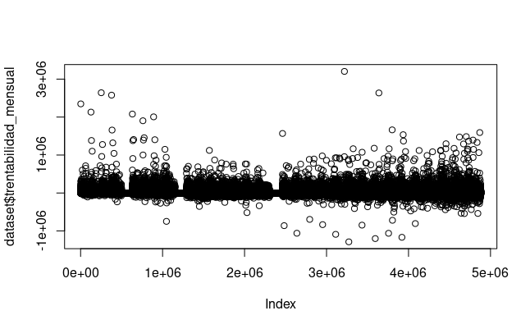
Hay muchos negativos!
Las cuentas corrientes pueden tener montos positivos o negativos de dinero.

